7676
提 案 書

ザ・ビッグバッグ |  | 参考上代 | ¥1,150 | 販売価格
 |  | （税別） |  | （税別）
【JAN】 | 4562121889538
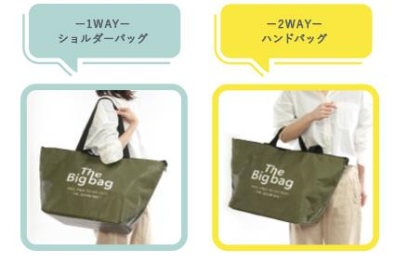 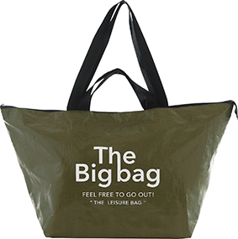 |  |  | 【商品番号】 7676-55 【本体サイズ】 655×255×365ｍｍ・127ｇ 【パッケージサイズ】 240×20×390ｍｍ・144ｇ 【個装形態】 ポリ袋入 【材質】 ポリエチレン・ポリエステル 【入数】 60 【商品説明】 ランドリーやお買い物、レジャーに大活躍！ 持ち手が２WAYタイプの大容量バッグ

